報告書
（様式）AFC20220720
異常処置報告書 |  |  |  |  |  |  |  |  | 旭化成ファインケム（株）
 |  |  |  | 確認 | 確認 | 許可 |  |  | 作成
件名 | H-3 重合工程モノマーフィード異常 |  |  |  |  | 課長 | 係長 | 職長
発生日時 | 2022年8月13日 15：15 | 工程 | H-3
発見者 | 吉田 誠 高橋伸幸 | 応援者 | 浅井・津島・高木
異常内容 |  | 原因（推定） |  | 対応
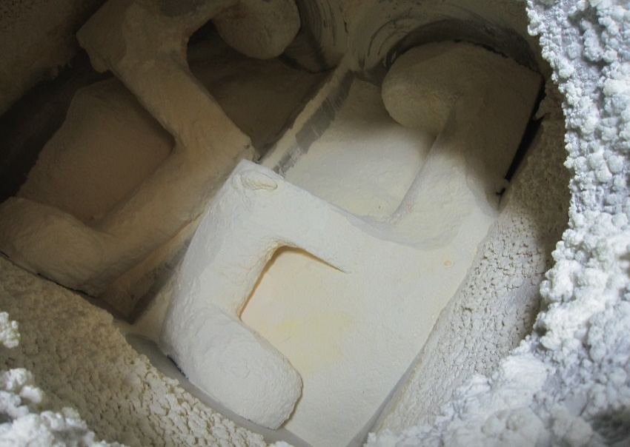 H-3工程 重合工程をスタートし、モノマーフィード開始を行い30分後のフィード量を確認したところフィード量が10Kｇと少なかった。 上部計量槽内を確認・対応を行い、再度フィード開始したがフィードしないと職長へ連絡あり。 |  | 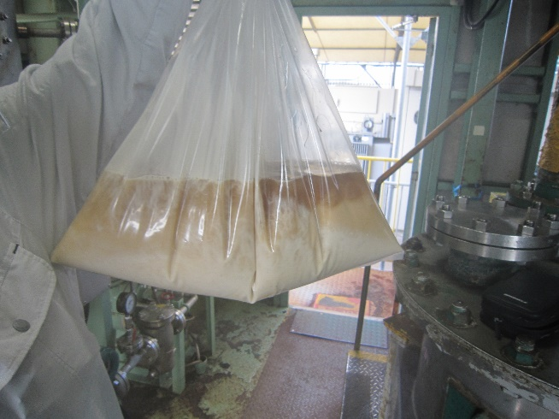 8/11の真空ポンプ（HP-146)異常停止の際にポンプのみが停止したことによりナウターまでの減圧ラインが閉とならず水を持ち込んだ可能性あり。 通常は減圧弁閉→1.0ｋＮ２へ切り替わり（減圧解除）→ポンプ停止となる。その為、ナウター内へ水分持ち込んだ為乾燥時間（20Ｈｒ）では足りず、モノマー水分が高く計量槽内でおちないのではないか。対応中に三角ホッパーより凝縮水が見られた。（通常ありえない現象 写真参照）このことから水混入が疑われます。 |  | 1)応急処置 ①職長（津島・浅井ま・高木）現場に向かう。 ②計量槽内確認、フィードラインつまりなし確認、R/V停止し、計量槽内固結・ブリッジ確認しフィード開始したがフィードされず。 通常ならこの確認でフィードされるのだが、R/Vより落ちてこなかった。 数回計量槽内ほぐし作業～Ｒ／Ｖ運転を繰り返したがまったくフィード量が確認できなかった。 モノマーが通常より水分が高いように感じたため上司吉本さんへ連絡し指示を仰ぐ。 ③吉本さんより工程停止して非定常にて抜き出し指示。 吉本さんより東さんへその旨を連絡。工程停止指示あり。 ④監視対応指示：重合機は冷却（70℃）にて冷却停止。 ※温度が70℃を超えるようであれば再度70℃以下まで冷却すること。 攪拌は停止せず、月曜日迄運転状態とする。 2)非定常作業対応 ①上部計量槽内抜き出し非定常作成と重合機内抜き出し非定常作成を依頼。 サンプリング依頼：上部計量槽内サンプリング分析へ水分測定依頼。ナウターへは次バッチ分アミド在中のため工程再開時のアミド乾燥終了の際にサンプリング分析へ水分測定依頼を行うように指示。 ②重合機内が結晶化しているか気になったので翌日8/14 16：00に重合機内状態確認を指示。特に異常が見られなかった（抜き出し可能）ので異常重合はないと判断し攪拌停止を指示。 3)今後の対応 ①真空ポンプ整備 ②ドレントラップ、配管分解整備（配管内の水分除去：配管閉塞防止対応） ③製品は、識別して出荷判定し、対応を決めること。 ④過去の製造記録まで遡って、製品品質への影響を評価する。 ⑤逆流した水の品質について、製品への影響を評価すること。 ⑥過去の製品へも、逆流水の影響があれば、顧客へ連絡すること。

コメント | ・応急処置から非定常作業への移行対応について、確認しました。製品は、識別して下さい。また、この現象は、水分率不合格現象とも関連すると推測されます。真空ラインの整備・点検記録と水分率上昇との関連を遡って、調査して下さい。（中島:2022/8/16）

